Solicitud gráfica
 | Área: | Matemáticas |  |  | Fecha:
 | Grado: | 8
 | Título del tema: | Identidades notables |  |  | ¿Cuaderno de estudio o recurso? | Cuaderno de Estudio
 | Editor: | Josué Malagón |  |  |  | M9B

 | Código guión o recurso: | MA_08_03_CO | ← Para determinar este código, visite la hoja de Ayuda
 |  |  |  |  | ESPECIFICACIÓN DE ARCHIVOS A ENTREGAR
Núm. | Archivo Shutterstock o ruta en web | Imagen para: | Tipo | Formato | Nombre imagen SMALL | Tamaño imagen SMALL | Nombre imagen ZOOM | Tamaño imagen ZOOM | Descripción | Observaciones
IMG01 | Ver observaciones | Cuaderno de Estudio | Ilustración | Horizontal | MA_08_03_CO_IMG01_small | 526 x 370 px | MA_08_03_CO_IMG01_zoom | 800 x 600 px | Incluir las fórmulas en la imagen y colocar las cotas en la imagen.
IMG02 | Ver observaciones | Cuaderno de Estudio | Ilustración | Horizontal | MA_08_03_CO_IMG02_small | 526 x 370 px | MA_08_03_CO_IMG02_zoom | 800 x 600 px | Incluir las fórmulas en la imagen y colocar las cotas en la imagen. | 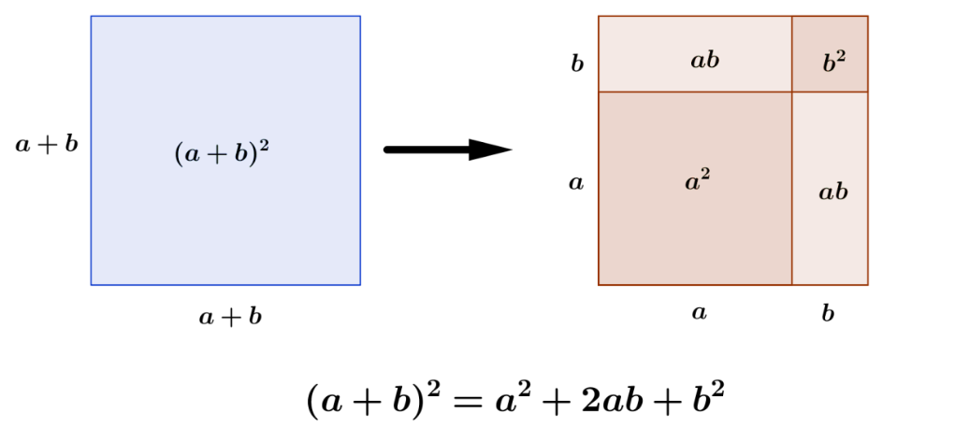
IMG03 | Ver observaciones | Cuaderno de Estudio | Ilustración | Horizontal | MA_08_03_CO_IMG03_small | 526 x 370 px | MA_08_03_CO_IMG03_zoom | 800 x 600 px | Incluir las fórmulas en la imagen y colocar las cotas en la imagen. | 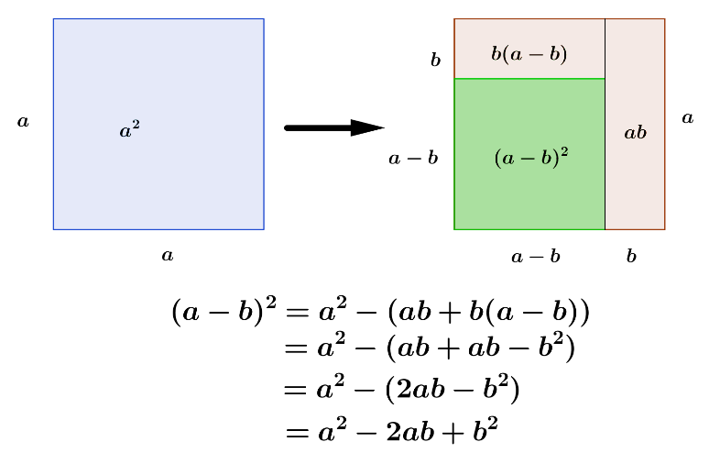
IMG04 | Ver observaciones | Cuaderno de Estudio | Ilustración | Horizontal | MA_08_03_CO_IMG04_small | 526 x 370 px | MA_08_03_CO_IMG04_zoom | 800 x 600 px | Incluir las fórmulas en la imagen y colocar las cotas en la imagen. | 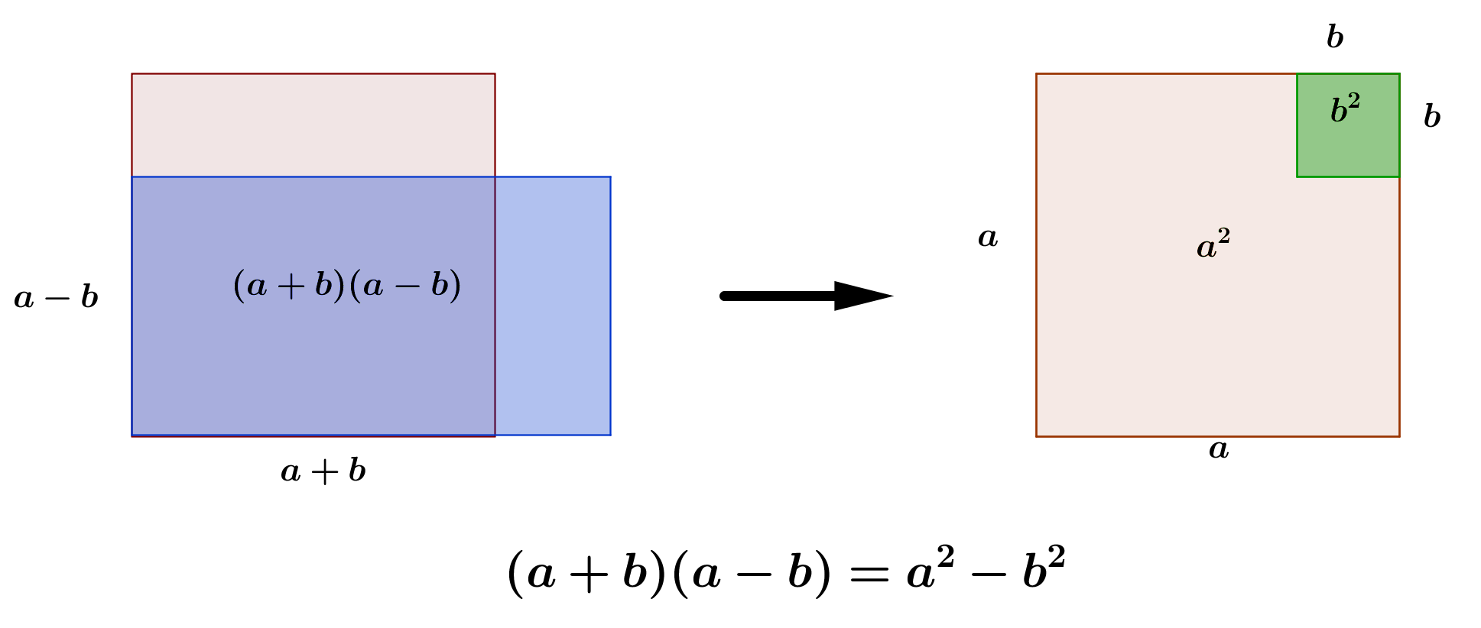
IMG05 | Ver observaciones | Cuaderno de Estudio | Ilustración | Horizontal | MA_08_03_CO_IMG05_small | 526 x 370 px | MA_08_03_CO_IMG05_zoom | 800 x 600 px | Incluir las fórmulas en la imagen y colocar las cotas en la imagen. | 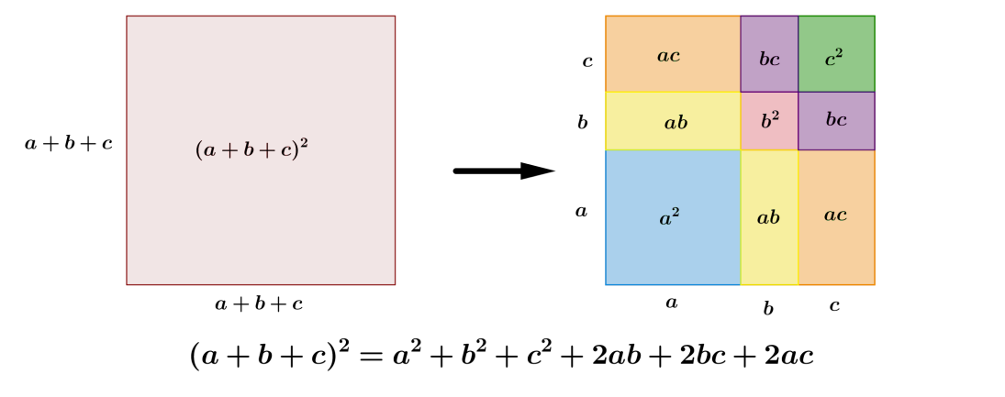
IMG06 | Ver observaciones | Cuaderno de Estudio | Ilustración | Horizontal | MA_08_03_CO_IMG06_small | 526 x 370 px | MA_08_03_CO_IMG06_zoom | 800 x 600 px | Incluir las fórmulas en la imagen y colocar las cotas en la imagen.
IMG07 | Ver observaciones | Cuaderno de Estudio | Ilustración | Horizontal | MA_08_03_CO_IMG07_small | 526 x 370 px | MA_08_03_CO_IMG07_zoom | 800 x 600 px | http://1.bp.blogspot.com/-lVmv1joelyY/UknwQGQS1bI/AAAAAAAAAR8/WugXmc0eWnQ/s1600/Cubo+de+un+binomio.png
IMG08 | Ver observaciones | Cuaderno de Estudio | Ilustración | Horizontal | MA_08_03_CO_IMG08_small | 526 x 370 px | MA_08_03_CO_IMG08_zoom | 800 x 600 px | Incluir las fórmulas en la imagen | 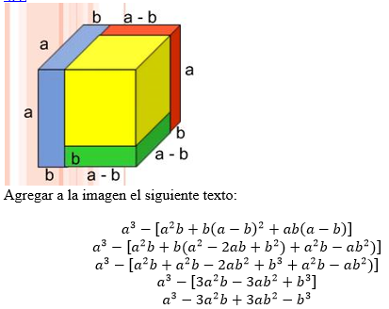
IMG09 | Ver observaciones | Cuaderno de Estudio | Ilustración | Horizontal | MA_08_03_CO_IMG09_small | 526 x 370 px | MA_08_03_CO_IMG09_zoom | 800 x 600 px
IMG10 | ver observaciones | Cuaderno de Estudio | Ilustración | Horizontal | MA_08_03_CO_IMG10_small | 526 x 370 px | MA_08_03_CO_IMG10_zoom | 800 x 600 px | incluir las fórmulas en la imagen
IMG11 | Ver observaciones | Cuaderno de Estudio | Ilustración | Horizontal | MA_08_03_CO_IMG11_small | 526 x 370 px | MA_08_03_CO_IMG11_zoom | 800 x 600 px

